Orientação
Habilitar a macro. A macro é autoexecutável, ou seja, ela é executada ao abrir o arquivo ou clicando no botão EXECUTAR MACRO.
Se ela não for executada, há necessidade de habilitar o arquivo como seguro. Para tanto, siga os passos descritos logo abaixo da Imagem 1.
Imagem 1
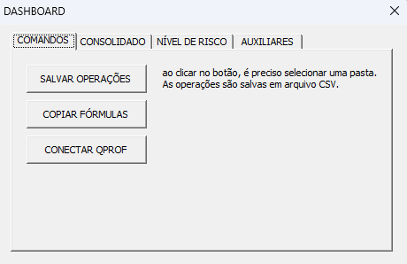

Passo 1. Clique sobre o nome do arquivo com o botão direito ou com o nome do arquivo selecionado, tecle ALT+ENTER
Passo 2. Se você clicou com o botão direito do mouse, irá abrir a janela com as diversas opções e uma delas é Propriedades mostrada na Imagem 2.
Passo 3. Clicando sobre a opção Propriedades, abrirá a nova janela da Imagem 3. Se no passo 1 foi usado as tecla ALT+ENTER, será aberta diretamente essa janela.
Passo 4. Na parte inferior da janela de Propriedades, habilitar a opção Desbloquear e clicar em Ok ou Aplicar.
Passo 5. Pronto! A macro com cálculos relevantes para avaliar as operações estará habilitada.
Imagem 2 | Imagem 3
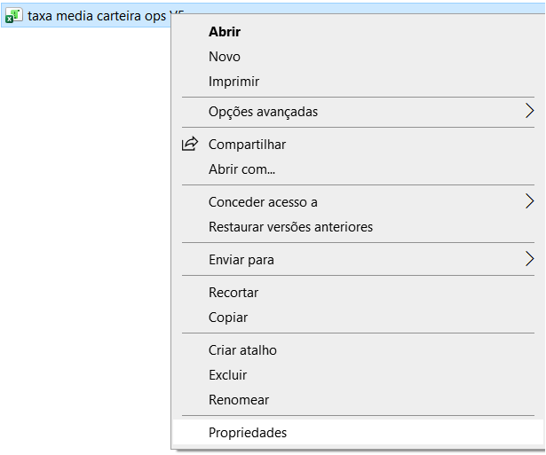
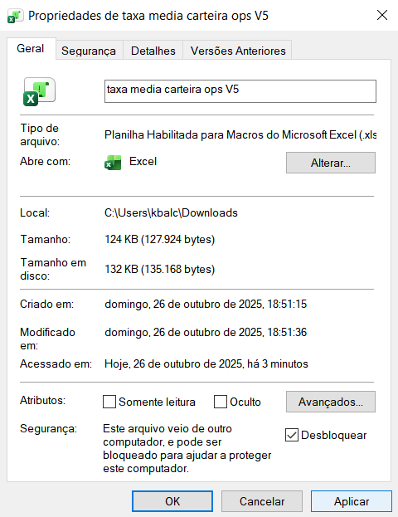

Certifique-se de ter:
1) Importado JsonConverter.bas do VBA-JSON. Senão, baixe-o em VBA-JSON GitHub repository.
2) Marcado Ferramentas > Referências > Microsoft Scripting Runtime (ver imagem 4)
Imagem 4
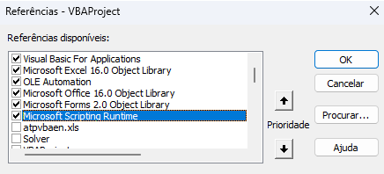

Executar a macro manualmente. Caso a macro tenha sido fechada e seja necessária executar a macro, clique no botão abaixo.
Executar macro

Dashboard
Executar macro

Cedente | Nível de risco | Sacado | Valor (nominal) | Prazo médio (dias) | Tarifas | Tx desconto operação | Tx desconto mínimo | Pagamento ao cedente | Receita da operação | Receita esperada | Tx efetiva da operação | Tx efetiva esperada | Tx indicada
Cedente 1 | A+ | Sacado 1 | R$ 270,000.00 | 45 | R$ 150.00 | 1.450% | 1.940% | R$ 263,827.50 | R$ 6,022.50 | R$ 7,857.00
Cedente 2 | B | Sacado 2 | R$ 390,000.00 | 44 | R$ 200.00 | 2.170% | 2.080% | R$ 377,187.60 | R$ 12,612.40 | R$ 11,897.60
Cedente 3 | A+ | Sacado 1 | R$ 370,000.00 | 35 | R$ 150.00 | 1.900% | 1.940% | R$ 361,498.33 | R$ 8,351.67 | R$ 8,374.33
Cedente 4 | C | Sacado 3 | R$ 125,000.00 | 31 | R$ 200.00 | 1.000% | 3.320% | R$ 123,308.33 | R$ 1,491.67 | R$ 4,288.33
Cedente 5 | D | Sacado 2 | R$ 601,500.00 | 39 | R$ 150.00 | 2.068% | 1.940% | R$ 585,028.04 | R$ 16,321.96 | R$ 15,169.83
Cedente6 | A+ | Sacado 1 | R$ 500,000.00 | 41 | R$ 200.00 | 2.319% | 1.940% | R$ 483,751.79 | R$ 16,048.21 | R$ 13,256.67 | 2.026% | 2.026% | 2.319%

Descrição das fórmulas
A unidade das taxas estão em % ao mês (30 dias).

Explicação teórica da fórmula da taxa de desconto indicado:
Conceito de desconto de duplicatas utilizado: desconto bancário simples.
As fórmulas são: (1) $DB=$VN$×tx×p$ e (2) $VL=$VN$−DB$
onde
$DB=valor do desconto de duplicata (receita da operação)$
$VN=valor da operação$
$tx=taxa de desconto$
$p=prazo médio da operação$
$VL=valor a pagar ao cedente da operação$
Na fórmula para o cálculo da ${taxa de desconto indicada}_{n}$ está incluído as tarifa cobrada dos cedentes:
(1) ${Receita total das operações}_{n}=(v_{1}× p_{1}× {tx}_{1}+{tar}_{1}+v_{2}× p_{2}× {tx}_{2}+{tar}_{2}+⋯+v_{n}× p_{n}× {tx}_{n}+{tar}_{n}$)
(2) ${\text{Receita} \text{esperada} \text{total} \text{das} \text{opera}\text{çõ}\text{es}}_{n}={(v}_{1}× p_{1}× {txesp}_{1}+ v_{2}× p_{2}× {txesp}_{2}+⋯+v_{n}× p_{n}× {txesp}_{n})$
onde
${Receita da operação}_{i}=v_{i}× p_{i}× {tx}_{i}+{tar}_{i}$
${Receita esperada da operação}_{i}=v_{i}× p_{i}× {tx}_{i}$
Para encontrar a${taxa de desconto indicada}_{n}$ é necessária calcular a (1) taxa média ponderada, (2) prazo médio ponderado e a (3) taxa efetiva mensal:
$$\left(1\right) {taxa média ponderada}_{n}=\frac{v_{1}× p_{1}× {tx}_{1}+{tar}_{1}+v_{2}× p_{2}× {tx}_{2}+{tar}_{2}+⋯+v_{n}× p_{n}× {tx}_{n}+{tar}_{n} }{\left(v_{1}+v_{2}+⋯+v_{n}\right)×30}$$
$$\left(2\right) {prazo médio ponderado}_{n}=\frac{v_{1}× p_{1}+v_{2}× p_{2}+⋯+v_{n}× p_{n} }{v_{1}+v_{2}+⋯+v_{n}}$$
$$\left(3\right) {taxa efetiva}_{n}=\frac{ {taxa média ponderada}_{n} }{{prazo médio ponderado}_{n}}$$
A ${taxa de desconto indicada}_{n}$ deve satisfazer a condição:
$${\text{Receita} \text{total} \text{das} \text{opera}\text{çõ}\text{es}}_{n}={Receita esperada total das operações}_{n} ⇒$$
$$⇒ {tx}_{n}=\frac{\left(v_{1}× p_{1}×{txesp}_{1}+ v_{2}× p_{2}× {txesp}_{2}+⋯+v_{n}× p_{n}×{txesp}_{n}\right)−\left(v_{1}× p_{1}×{tx}_{1}+{tar}_{1}+ v_{2}× p_{2}×{tx}_{2}+{tar}_{2}+⋯+v_{n−1}× p_{n−1}×{tx}_{n−1}+{tar}_{n−1}\right)−{tar}_{n}}{v_{n}×p_{n}}⇒$$
$$⇒{taxa de desconto indicada}_{n}=\frac{{Receita esperada total das operações}_{n}− {\text{Receita} \text{total} \text{das} \text{opera}\text{çõ}\text{es}}_{n−1}−{tar}_{n} }{{valor da operação}_{n}×{prazo médio da operação}_{n}}$$
onde
$v_{i}=valor da operação i (R\$)$
$p_{i}=prazo médio da operação i (dias)$
${tx}_{i}=taxa de desconto da operação i (\%)$
${tar}_{i}=tarifa da operação da operação i$ (R$)
${txesp}_{i}=taxa de desconto mínimo da operação i$ (%)
$i=indica a operação realizada$
$n=é a última operação realizada$

